Hoja8
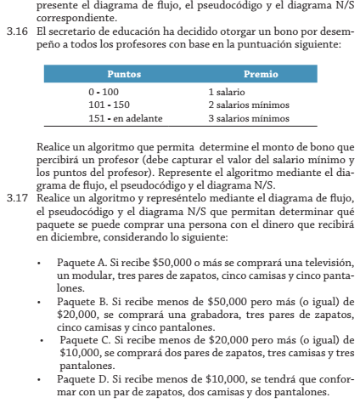

Paquete A | Paquete B | Paquete C | Pquete D
50000 o > | < y >=50000 de 2000 | < y >=20000 de 10000 | <10000

